Sheet1
序号 | 图标名称 | 模块 | 模块名称 | 类型 | 备注说明（可以写要求，可以描述图标需要表达的意思） | 现用图标（如果没有，可以不用贴）
1 | 导入用户数据 | 1101 | 机构用户维护 | 增加 | 蓝色基调，都用的右边那一个图标。
2 | 导入坐席数据
3 | 域账户导入用户
4 | 添加用户
5 | 现场监控 | 4411 |  |  | 模块图标，至少64*64，建议128*128尺寸，png格式
6 | 区域管理 | 4412
7 | 座位管理 | 4413
8 | 状态设置 | 4414
9 | 告警设置 | 4415
10 | 试题库 | 3601 | 试题库 |  |  | 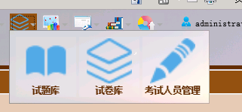
11
12
13 | 试卷库 | 3602 | 试卷库
14
15 | 考试人员管理 | 3603 | 考试人员管理
16
17 | 关键词图标 | 5101 | 关键词 |  | 关键词的大图标。模块图标
18 |  |  |  | 图标 | 添加关键词的时候，给关键词分配的图标1-5个系列图表
19 | 配置向导 | 1110 | 资源管理 | 向导 | 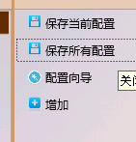
20 | ASM |  | ASM
21 | UMP WFM
22 | UMP PM
23 |  |  | 绩效组图标 |  | 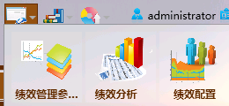 绩效组的图标和QM参数配置模块的图标是一样的，需要区分

